Número 2-2019
 |  | IEF ELECTROSOLAR S.L
 |  | N.I.F: B09733197
 |  | Dirección:C/ Majuela 34 bajo
 | - ELECTRICIDAD -AIRE ACONDICIONADO | 23460 Peal de Becerro (Jaén)
 | -FONTANERIA -CALEFACCION | TF: 649576293 672285864 660874307
 | -ENERGIA SOLAR FOTOVOLTAICA

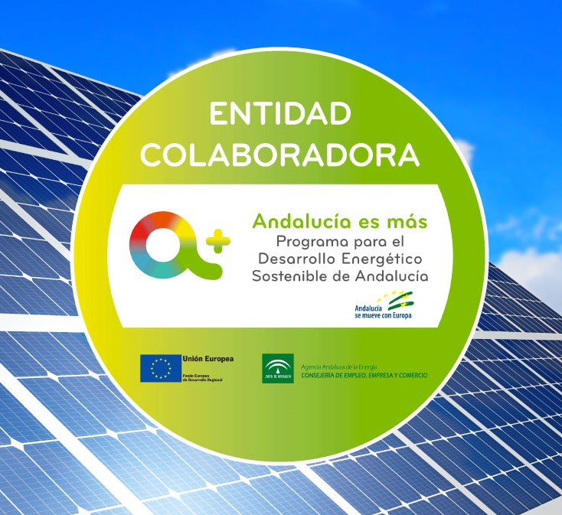
 |  | Cliente:
 |  | Constructura Molina E Hijos
Nº de factura: | 03/2023 | N.I.F./C.I.F.: B-23206824
Fecha factura: | 23/01/2023 | Dirección:C/ C parc,155 nave 4
 |  | CP :23700 Linares

CANTIDAD | CONCEPTO | PRECIO | IMPORTE

 | Nº DE PEDIDO G-1509/23
 | OBRA CEIP CRISTOBAL DEL ARCE- LA PEZA

 | DE ESTE PEDIDO SE FACTURAN LAS SIGUIENTES
 | PARTIDAS

 | INSTALACION DE FONTANERIA Y SANEAMIENTO
 | Instalación de fontanería y saneamiento de | 380.00 | 760.00
 | 2 aseos compuestos de puntos de agua fría
 | y desagües para 2 inodoros y 2 lavabos

 | REFORMAS DE CALEFACCION
2 | Puntos de radiador | 130.00 | 260.00
 | Radiador excluido del presupuesto

 | CANALON
115mts | Instalación de canalón de PVC rígido reforzado |  | 2,740.00
 | de 150mm con piezas de fijación y derivaciones
 | ( No incluye grua si fuese necesaria para la
 | instalación de los canalones ).

 |  | Base Imponible | 3,760.00 €
 |  | IVA 21 % | 789.60 €
 |  | Total factura | 4,549.60 €

 | Forma de pago: Transferencia en Banco Bilbao Vizcaya (BBVA)
 | Nª de cuenta: ES70 0182 6836 8302 0181 8322

